10月28日
 | 資格対策Ⅲ 学習記録ワークシート

番号 | 日付 | 問題の分野 | 問題番号・URLなど | 問題 | 解答 | 正解 | 解説・メモ
1 | 2024-10-28 | CGエンジニア | 2024年前期過去問題 21問c https://www.cgarts.or.jp/v1/kentei/past/img/2024_07/t/b/bas_cg_25a.pdf | ベジェ曲線の正確な形状は数式で求められるが、曲線を再帰的に分割する方法でも求められる。この方法を何とよぶか | 細分割法 | 細分割法
2 | 2024-10-28 | CGエンジニア | 2024年前期過去問題 21問d https://www.cgarts.or.jp/v1/kentei/past/img/2024_07/t/b/bas_cg_26a.pdf | 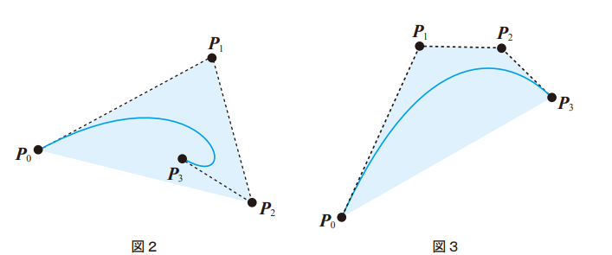 ベジェ曲線は図2,図3のようにP0～P3を含む最小の凸多角形に含まれるという性質をもつ、この性質を何とよぶか | 凸包性 | 凸包性
3 | 2024-10-28 | CGエンジニア | 2024年前期過去問題 22問a https://www.cgarts.or.jp/v1/kentei/past/img/2024_07/t/b/bas_cg_27a.pdf | 光沢のあるプラスチックなどの鏡面反射の計算方法の一つに〇〇の鏡面反射モデルがある
4
5
6
7
8
9
10
11
12
13
14
15
16
17
18
19
20
21
22
23
24
25
26
27
28
29
30
31
32
33
34
35
36
37
38
39
40
41
42
43
44
45
46
47
48
49
50

10月21日
 | 資格対策Ⅲ 学習記録ワークシート

番号 | 日付 | 問題の分野 | 問題番号・URLなど | 問題 | 解答 | 正解 | 解説・メモ
1 | 2024-10-21 | CGエンジニア | 2024年前期過去問題 https://www.cgarts.or.jp/v1/kentei/past/img/2024_07/t/b/bas_cg_24a.pdf | 頂点とそれらを結ぶ線だけを用いて立体の形状を表現したものを何と呼ぶか、この表現では面情報が無く、面どうしの干渉計算などの処理ができない | ワイヤーフレームモデル | ワイヤーフレームモデル
2 | 2024-10-21 | CGエンジニア | 2024年前期過去問題 https://www.cgarts.or.jp/v1/kentei/past/img/2024_07/t/b/bas_cg_25a.pdf | 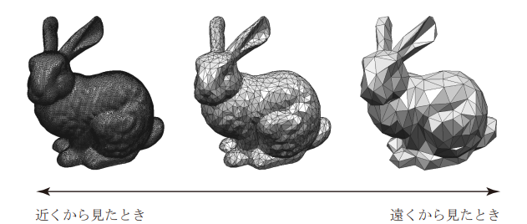 膨大な数のポリゴンからなる曲面に簡単化処理を行い、ポリゴン数を削減する事で処理を効率化する手法がある | 詳細度制御 | 詳細度制御
3 | 2024-10-21 | CGエンジニア | 2024年前期過去問題 https://www.cgarts.or.jp/v1/kentei/past/img/2024_07/t/b/bas_cg_26a.pdf | 3次元ディジタイザなどの計測器で実際の物体の形状を計測し、細かい曲面のデータを得るときに計測条件や誤差などに起因するノイズが含まれることがある、ノイズを除去する方法を何と呼ぶか | 平滑化 | 平滑化
4 | 2024-10-21 | CGエンジニア | 2024年前期過去問題 https://www.cgarts.or.jp/v1/kentei/past/img/2024_07/t/b/bas_cg_26a.pdf | 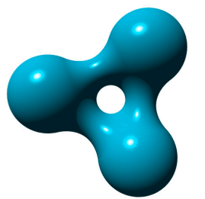 形状表現手法の一つで、物体の形状を図のように濃度をもつ球の集まりとして表現する手法を何と呼ぶか | メタボール | メタボール
5 | 2024-10-21 | CGエンジニア | 2024年前期過去問題 https://www.cgarts.or.jp/v1/kentei/past/img/2024_07/t/b/bas_cg_26a.pdf | 座標とは別の変数(媒介変数)tを用いて、x=f(t), y=g(t)のかたちで曲線形状を表現する形式を何と呼ぶか | パラメーター形式 | パラメーター形式
6 | 2024-10-21 | CGエンジニア | 2024年前期過去問題 https://www.cgarts.or.jp/v1/kentei/past/img/2024_07/t/b/bas_cg_27a.pdf | 水色の線が描かれているベジェ曲線において、曲線の形状を決める点Pのことを何と呼ぶか | 変曲点 | 制御点 | 変曲点：曲線の上と下との凹凸の変わり目の点
7
8
9
10
11
12
13
14
15
16
17
18
19
20
21
22
23
24
25
26
27
28
29
30
31
32
33
34
35
36
37
38
39
40
41
42
43
44
45
46
47
48
49
50

8月26日
 | 資格対策Ⅲ 学習記録ワークシート

番号 | 日付 | 問題の分野 | 問題番号・URLなど | 問題 | 解答 | 正解 | 解説・メモ
1 | 2024-08-26 | CGエンジニア | https://www.cgarts.or.jp/v1/kentei/past/img/2023_11/t/b/bas_cg_23b.pdf | 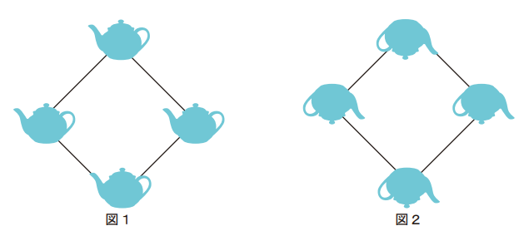 図1の図形を1回の変換で図2のようにしたいこれが可能な方法はどれか | 鏡映 | 鏡映
2 | 2024-08-26 | CGエンジニア | https://www.cgarts.or.jp/v1/kentei/past/img/2023_11/t/b/bas_cg_24b.pdf | 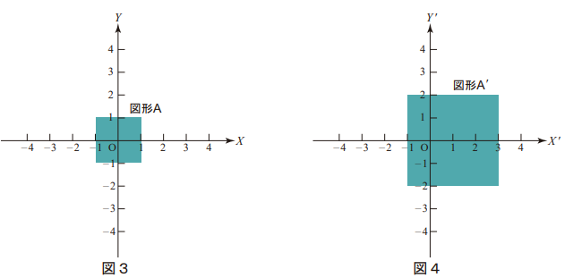 図3の図形Aを図4の図A'に変換した、この時の座標式はどれか | x'=2x y'=2y+1 | x'=2x y'=2y+2
3 | 2024-08-26 | CGエンジニア | https://www.cgarts.or.jp/v1/kentei/past/img/2023_11/t/b/bas_cg_25b.pdf | 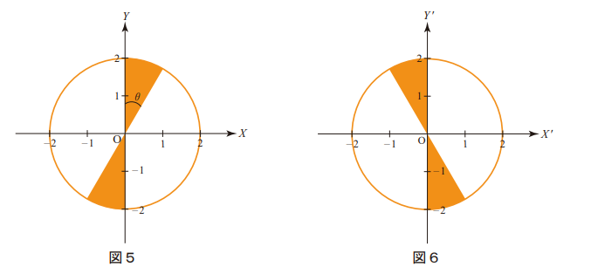 図5を図6のようにしたい、計算式はどれか | x'=x y'=-y | x'=x y'=-y
4 | 2024-08-26 | CGエンジニア | https://www.cgarts.or.jp/v1/kentei/past/img/2023_11/t/b/bas_cg_26b.pdf | 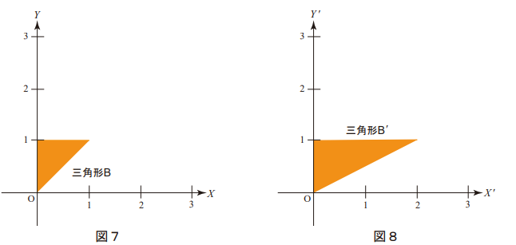 図7の三角形Bを図8の三角形B'にしたい、計算式はどれか | x'=x+1 y'=y | x'=x+2 y'=y
5 | 2024-08-26 | CGエンジニア | https://www.cgarts.or.jp/v1/kentei/past/img/2023_11/t/b/bas_cg_27b.pdf | フラッシュ、レンズ、絞りなどのカメラの設定をいじり撮影し、撮影後のデジタル処理により目的の画像を復元、生成する手法を何と呼ぶか | コンピュテーショナルフォトグラフィ | コンピュテーショナルフォトグラフィ
6
7
8
9
10
11
12
13
14
15
16
17
18
19
20
21
22
23
24
25
26
27
28
29
30
31
32
33
34
35
36
37
38
39
40
41
42
43
44
45
46
47
48
49
50

7月22日
 | 資格対策Ⅲ 学習記録ワークシート

番号 | 日付 | 問題の分野 | 問題番号・URLなど | 問題 | 解答 | 正解 | 解説・メモ
1 | 2024-07-22 | CGエンジニア | https://www.cgarts.or.jp/v1/kentei/past/img/2023_11/t/b/bas_cg_23b.pdf | 物体の表面に凹凸をマッピングする方法 | バンプマッピング | バンプマッピング | バンプマッピングは陰影だけ（凹凸があるように見せているだけ）による表現なので表面は元のまま
2 | 2024-07-23 | CGエンジニア | https://www.cgarts.or.jp/v1/kentei/past/img/2023_11/t/b/bas_cg_24b.pdf | 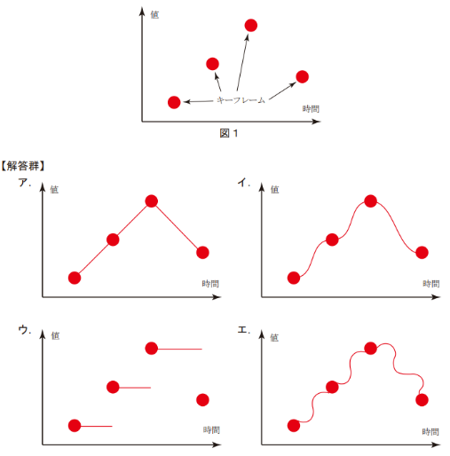 図のキーフレームをイーズイン、イーズアウトしたときに得られるアニメーションカーブはどれか | イ（右上） | ウ（左下） | イーズアウト（徐々に速度を上げる）、イーズイン（徐々に速度を下げる） 急激なアニメーションが無くなり動きが滑らかになる
3 | 2024-07-24 | CGエンジニア | https://www.cgarts.or.jp/v1/kentei/past/img/2023_11/t/b/bas_cg_25b.pdf | Lシステムに基づく植物の生長やパーティクルによる液体、群集アニメーションなどのある一定のルールに基づいてアニメーションを自動生成する手法を何とよぶか | スケルトンアニメーション | スケルトンアニメーション
4 | 2024-07-25 | CGエンジニア | https://www.cgarts.or.jp/v1/kentei/past/img/2023_11/t/b/bas_cg_26b.pdf | 球体の跳ね返りアニメーションを制作する際に着地の前後で球体の形状を変形させたキーフレームを用いることで球体の質感や躍動感を誇張できるアニメーションの手法を何と呼ぶか | アピール | アピール
5 | 2024-07-26 | CGエンジニア | https://www.cgarts.or.jp/v1/kentei/past/img/2023_11/t/b/bas_cg_27b.pdf | 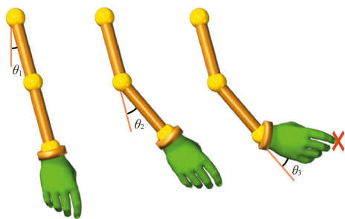 図の手先を赤い印まで移動させる際に肩の回転角度、ひじの回転角度、手首の回転角度を直接指定することで腕のアニメーションを制作する手法を何と呼ぶか | ブレンドシェイプ | ブレンドシェイプ
6
7
8
9
10
11
12
13
14
15
16
17
18
19
20
21
22
23
24
25
26
27
28
29
30
31
32
33
34
35
36
37
38
39
40
41
42
43
44
45
46
47
48
49
50

7月8日
 | 資格対策Ⅲ 学習記録ワークシート

番号 | 日付 | 問題の分野 | 問題番号・URLなど | 問題 | 解答 | 正解 | 解説・メモ
1 | 2024-07-08 | CGエンジニア | https://www.cgarts.or.jp/v1/kentei/past/img/2023_11/t/b/bas_cg_23b.pdf | 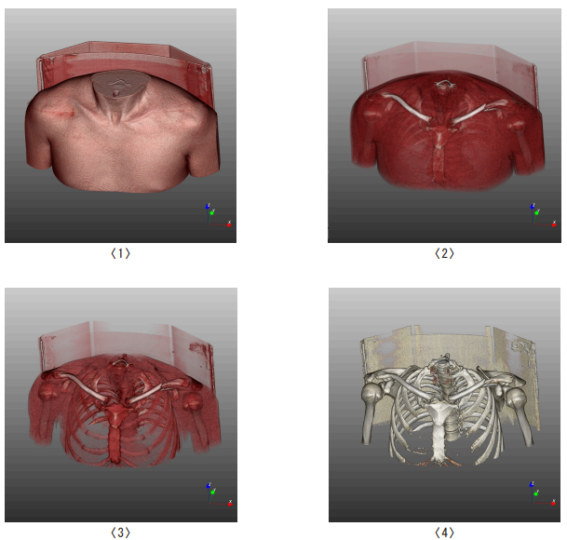 医用CT画像に対して以下の画像は皮膚、筋肉、骨の組織の色と透明度を変化させて表示した例である、この表現方法は〇〇とよばれ、各組織の色や透明度を変更する事ができる | バックフェースカリング | ボリュームレンダリング
2 | 2024-07-08 | CGエンジニア | https://www.cgarts.or.jp/v1/kentei/past/img/2023_11/t/b/bas_cg_24b.pdf | 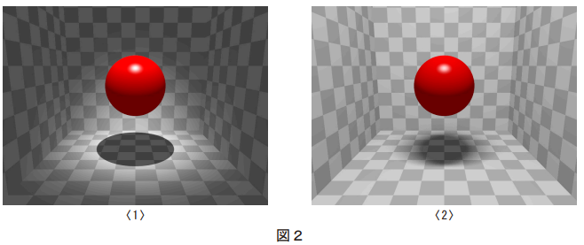 1は点光源、2は面光源でレンダリングした画像である面光源のような大きさをもつ光源による影は、光源からの光が全く届かない本影と光源からの光の一部が到達する〇〇が生じる | 半影 | 半影
3 | 2024-07-08 | CGエンジニア | https://www.cgarts.or.jp/v1/kentei/past/img/2023_11/t/b/bas_cg_25b.pdf | 大理石や木材の模様（テクスチャ）を各面に連続的に繋げることができるマッピング方法 | ソリッドテクスチャリング | ソリッドテクスチャリング
4
5
6
7
8
9
10
11
12
13
14
15
16
17
18
19
20
21
22
23
24
25
26
27
28
29
30
31
32
33
34
35
36
37
38
39
40
41
42
43
44
45
46
47
48
49
50

7月1日
 | 資格対策Ⅲ 学習記録ワークシート

番号 | 日付 | 問題の分野 | 問題番号・URLなど | 問題 | 解答 | 正解 | 解説・メモ
1 | 2024-07-01 | CGエンジニア | https://www.cgarts.or.jp/v1/kentei/past/img/2023_11/t/b/bas_cg_23b.pdf | 3次元物体の曲面形状を描画するときに数式を用いた曲面表現として処理する方法以外に、曲面を多数の●●で近似してから処理する方法がある、高速な描画専用のプログラムを使うことで計算時間を短縮でき、適切なテクスチャを施して写実的な表現ができる。 ●●に入る適切な言葉はどれか | ポリゴン | ポリゴン
2 | 2024-07-01 | CGエンジニア | https://www.cgarts.or.jp/v1/kentei/past/img/2023_11/t/b/bas_cg_24b.pdf |  形状を表現するために濃度をもつ複数の球で空間自体の濃度分布を構成して濃度の等値面を切り出して図に示すような立体形状を表現する手法を何と呼ぶか | メタボール | メタボール
3 | 2024-07-01 | CGエンジニア | https://www.cgarts.or.jp/v1/kentei/past/img/2023_11/t/b/bas_cg_25b.pdf | 多数の多角形で構成されるポリゴン曲面の表現形状が、滑らかに見えるようにレンダリングする手法を何と呼ぶか | スムーズシェーディング | スムーズシェーディング
4 | 2024-07-01 | CGエンジニア | https://www.cgarts.or.jp/v1/kentei/past/img/2023_11/t/b/bas_cg_26b.pdf | 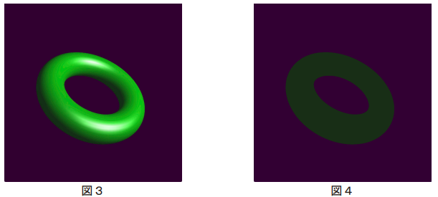 図3の画像はいくつかの反射成分を用いて生成されているこれらの成分の1つに、周囲からくる光を一様な光で近似する成分があり、これより直接光が当たらない部分でも反射光が生じている、この成分のみを用いてレンダリングを行ったところ図4のようになった、図4の生成に用いた成分はどれか | 拡散反射光 | 環境光
5 | 2024-07-01 | CGエンジニア | https://www.cgarts.or.jp/v1/kentei/past/img/2023_11/t/b/bas_cg_27b.pdf | 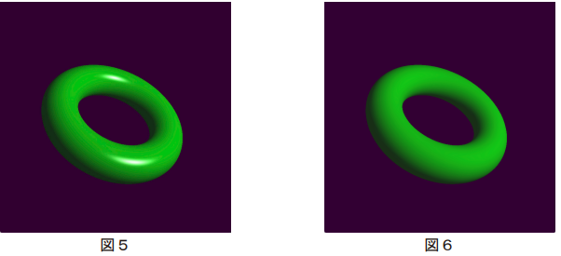 図5における物体の輝度を構成する成分のうち、ある成分の計算を省くと図6のような表現となる、計算を省いた成分はどれか | 鏡面反射光 | 鏡面反射光
6 | 2024-07-01 | CGエンジニア | https://www.cgarts.or.jp/v1/kentei/past/img/2023_11/t/b/bas_cg_28b.pdf | 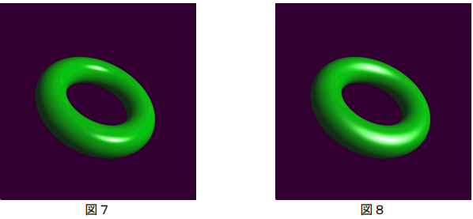 プラスチックなどの表面のハイライト計算には、フォンのモデルがよく用いられる、この手法では視線と正反射方向のなす角度γに応じて明るさIをI=W(α)Icos^nγによって決定するここでW(α)は反射率、Iは入射光の強さである前述の明るさIの定義において図7から図8のようにハイライトを鈍くする方法はどれか | 図7で使うnよりも図8で使うnの値を大きくする | 図7で使うnよりも図9で使うnの値を小さくする
7
8
9
10
11
12
13
14
15
16
17
18
19
20
21
22
23
24
25
26
27
28
29
30
31
32
33
34
35
36
37
38
39
40
41
42
43
44
45
46
47
48
49
50

6月24日
 | 資格対策Ⅲ 学習記録ワークシート

番号 | 日付 | 問題の分野 | 問題番号・URLなど | 問題 | 解答 | 正解 | 解説・メモ
1 | 2024-06-24 | CGエンジニア | https://www.cgarts.or.jp/v1/kentei/past/img/2023_11/t/b/bas_cg_23b.pdf | ある平面図形を定められた軌道に沿って移動させたときにできる軌跡を立体形状として表現する手法を何とよぶか | スイープ表現 | スイープ表現
2 | 2024-06-24 | CGエンジニア | https://www.cgarts.or.jp/v1/kentei/past/img/2023_11/t/b/bas_cg_23b.pdf | 多面体からそれぞれの面を再帰的に分割することで滑らかな曲面形状にすることができる、この曲面表現を何とよぶか | 線分曲線 | 線分曲線
3 | 2024-06-24 | CGエンジニア | https://www.cgarts.or.jp/v1/kentei/past/img/2023_11/t/b/bas_cg_24b.pdf | 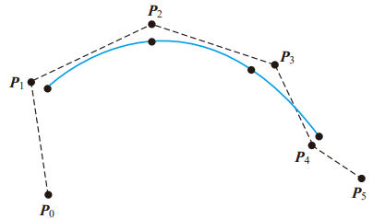 2次元曲線の表現方法として、座標とは別のパラメータを用いて曲線を表現することをパラ メトリック形式とよぶ、図に示される曲線は、それぞれ4つの制御点で定義される3つのパラメトリック曲線を滑らかに接続 したものと考えることができ、各制御点の曲線におよぼす影響範囲が局所的になるという 特徴がある。この曲線を何とよぶか | Bスプライン曲線 | Bスプライン曲線
4 | 2024-06-24 | CGエンジニア | https://www.cgarts.or.jp/v1/kentei/past/img/2023_11/t/b/bas_cg_25b.pdf | 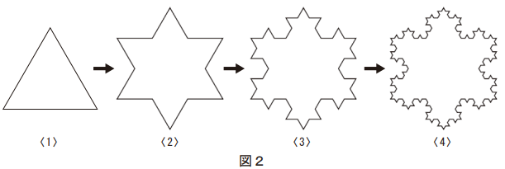 1～4の手順で作成された図形に見られるように全体の形状の特徴がその部分にも現れる性質のことを自己相似性とよぶ、自然物には、山や海岸線などのようにこの自己相似性を持つ形状が多い、このような形状を効果的に表現する手法を何というか | モーフィング | プラクタル
5
6
7
8
9
10
11
12
13
14
15
16
17
18
19
20
21
22
23
24
25
26
27
28
29
30
31
32
33
34
35
36
37
38
39
40
41
42
43
44
45
46
47
48
49
50

6月17日
 | 資格対策Ⅲ 学習記録ワークシート

番号 | 日付 | 問題の分野 | 問題番号・URLなど | 問題 | 解答 | 正解 | 解説・メモ
1 | 2024-06-17 | CGエンジニア | https://www.cgarts.or.jp/v1/kentei/past/img/2023_11/t/b/bas_cg_23b.pdf | 多面体形状の表現法の一つであるソリッドモデルの特徴として正しいものはどれか ア. 多面体を面の集まりとして表現しているモデルであり中身が詰まった形状ではない イ. 頂点とそれらをつなぐ稜線のみを用いて多面体の輪郭を針金のように表現したモデルである ウ. 面情報を明示的にはもたないモデルのため隠線消去や隠面消去などの処理はできない エ. 中身が詰まった立体としての完全な形状を表現できるモデルのため多面体どうしの干渉計算において断面を正しく生成できる | ア | エ
2 | 2024-06-17 | CGエンジニア | https://www.cgarts.or.jp/v1/kentei/past/img/2023_11/t/b/bas_cg_23b.pdf | 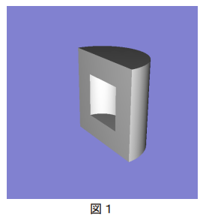 図1の形状を生成するための集合演算はどれか ア. 円柱-円柱-直方体 イ. 円柱-直方体-直方体 ウ. 円柱の円柱直方体 エ. 円柱U円柱U直方体 | ア | ア
3
4
5
6
7
8
9
10
11
12
13
14
15
16
17
18
19
20
21
22
23
24
25
26
27
28
29
30
31
32
33
34
35
36
37
38
39
40
41
42
43
44
45
46
47
48
49
50

6月3日
 | 資格対策Ⅲ 学習記録ワークシート

番号 | 日付 | 問題の分野 | 問題番号・URLなど | 問題 | 解答 | 正解 | 解説・メモ
1 | 2024-06-03 | プロジェクトマネジメント | https://www.itpassportsiken.com/ipkakomon.php | 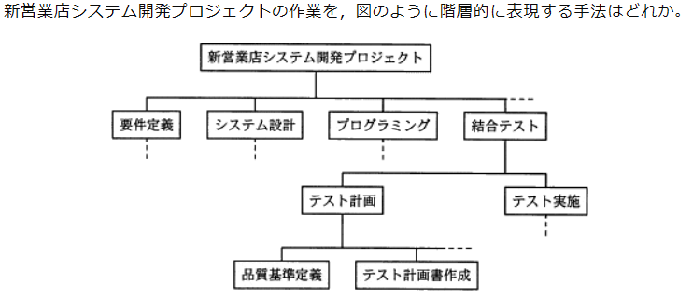 | WBS(Work Breakdown Structure) | WBS(Work Breakdown Structure) | PROJECT目標を達成し必要な成果物を過不足なく作成するためにプロジェクトチームが実行するべき作業を成果物を主体に階層的に要素分解したもの
2 | 2024-06-03 | プロジェクトマネジメント | https://www.itpassportsiken.com/ipkakomon.php | プロジェクトマネジメントの知識エリアには、プロジェクトコストマネジメント、プロジェ クト人的資源マネジメント、プロジェクトタイムマネジメント、プロジェクト品質マネジメ ントなどがある。システム開発のプロジェクト品質マネジメントにおいて、成果物の品質を 定量的に分析するための活動として、適切なものはどれか。 | テストで摘出する不良件数の実績値と目標値を比較する | テストで摘出する不良件数の実績値と目標値を比較する | 品質保証は品質の要求事項と実績値を比較し適切な品質水準になっているか監査する活動
3 | 2024-06-03 | プロジェクトマネジメント | https://www.itpassportsiken.com/ipkakomon.php | コミュニケーションの形式には、2人以上の当事者間で複数方向に情報が交わされる相互型 コミュニケーション、特定の人に情報を送信するプッシュ型コミュニケーション、自分の意 思で必要な情報にアクセスするプル型コミュニケーションがある。プル型コミュニケーショ ンに該当するものはどれか。 | 社内の掲示板サイトで進捗会議の日程を参照する | 社内の掲示板サイトで進捗会議の日程を参照する | 掲示板は必要な情報を得るために利用者自らアクセスする必要があるためプル型コミュニケーションに該当する
4 | 2024-06-03 | プロジェクトマネジメント | https://www.itpassportsiken.com/ipkakomon.php | プロジェクトにおけるリスクにはマイナスのリスクとプラスのリスクがあるスケジュールに関するリスク対応策のうちプラスのリスクへの対応策はどれか | スケジュールを前倒しすると全体のコストを下げられるときプログラム作成を並行して作業することで全体の期間を短縮する。 | スケジュールを前倒しすると全体のコストを下げられるときプログラム作成を並行して作業することで全体の期間を短縮する。 | 「全体のコストを下げられる」これはプラスの影響、そのチャンスの発生確率を高める活動なのでリスク強化策に分類される
5
6
7
8
9
10
11
12
13
14
15
16
17
18
19
20
21
22
23
24
25
26
27
28
29
30
31
32
33
34
35
36
37
38
39
40
41
42
43
44
45
46
47
48
49
50

